Solicitud gráfica
 | Área: | Matemáticas |  |  | Fecha:
 | Grado: | 8
 | Título del tema: | Identidades notables |  |  | ¿Cuaderno de estudio o recurso? | Recurso
 | Editor: | Josué Malagón |  |  | Motor del recurso | F6

 | Código guión o recurso: | MA_08_02_CO_REC130 | ← Para determinar este código, visite la hoja de Ayuda
 |  |  |  |  | ESPECIFICACIÓN DE ARCHIVOS A ENTREGAR
Núm. | Archivo Shutterstock o ruta en web | Imagen para: | Tipo | Formato | Nombre imagen SMALL | Tamaño imagen SMALL | Nombre imagen ZOOM | Tamaño imagen ZOOM | Descripción | Observaciones
IMG01 | Ver observaciones | Recurso F6 | Ilustración | Horizontal | MA_08_02_CO_REC130_IMG01.jpg | 800 x 460 px |  |  | 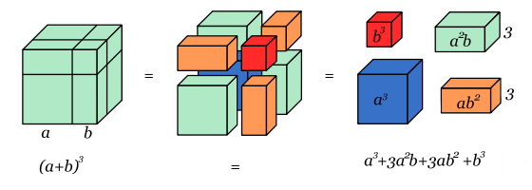
IMG02 | Ver observaciones | Recurso F6 | Ilustración | Horizontal | MA_08_02_CO_REC130_IMG02.jpg | 800 x 460 px |  |  | 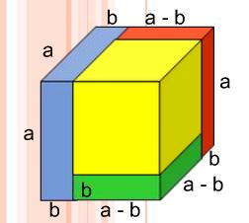

 |  |  | Ilustración | Horizontal |  |  |  |  |  | las letras deben ser cursivas
 |  |  | Ilustración | Horizontal
 |  |  | Ilustración | Horizontal

